Global Intel - new cement data
Main source
https://buyclean.org/media/2019/01/CA-Cement-benchmarking-report-Final-1.pdf
Ali Hasanbeigi & Cecilia Springer

"California’s cement industry used around 34.28 petajoules (PJ) of heat from fuel combustion
and 1,340 gigawatt hours (GWh) of electricity in 2015. Compared with the year 2000, this was
a 25% decrease in fuel consumption and a 20% drop in electricity consumption (Figure 8) (van
Oss 2018a)."

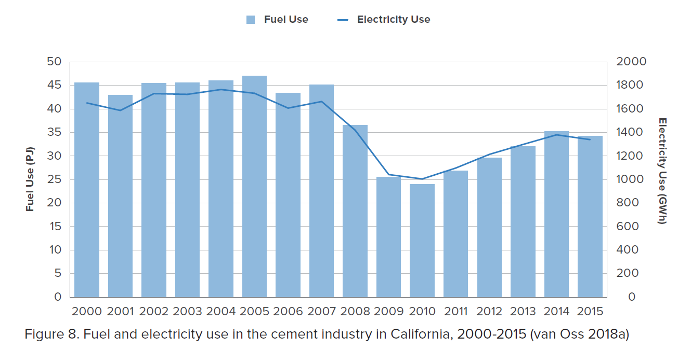

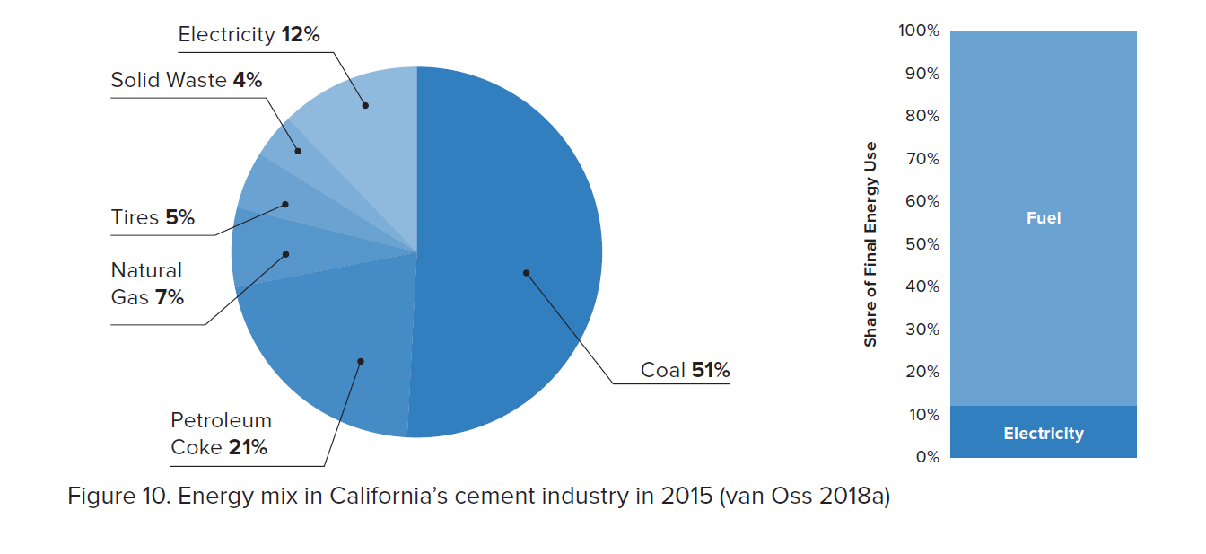

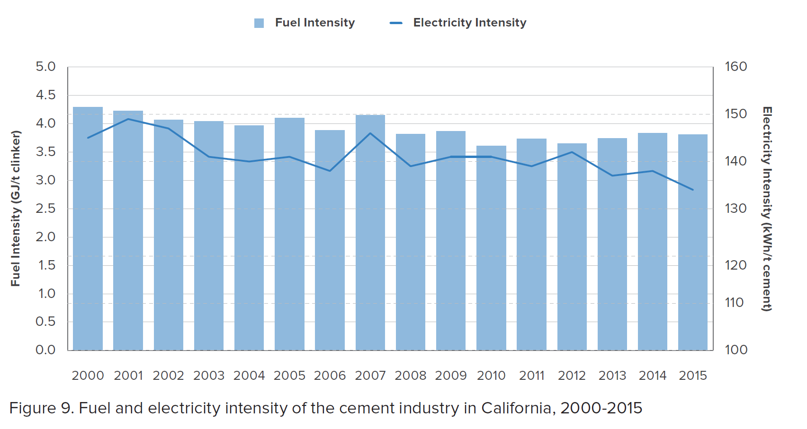

 | The fuel-related CO2 emissions intensity dropped by
 | 17% mainly because of fuel e ciency improvement resulted from upgrades to more ffi cient
 | preheater-precalciner kilns in several cement plants during this period. In addition, increased
 | use of natural gas and waste fuels in the cement industry during this period helped to reduce
 | CO2 emissions intensity. The electricity-related CO2 emissions intensity dropped by 10% during
 | 2000-2015 and is mainly due to electricity e ciency improvements in cement plants and lower
 | carbon intensity of the electricity grid in California.

